Sheet1
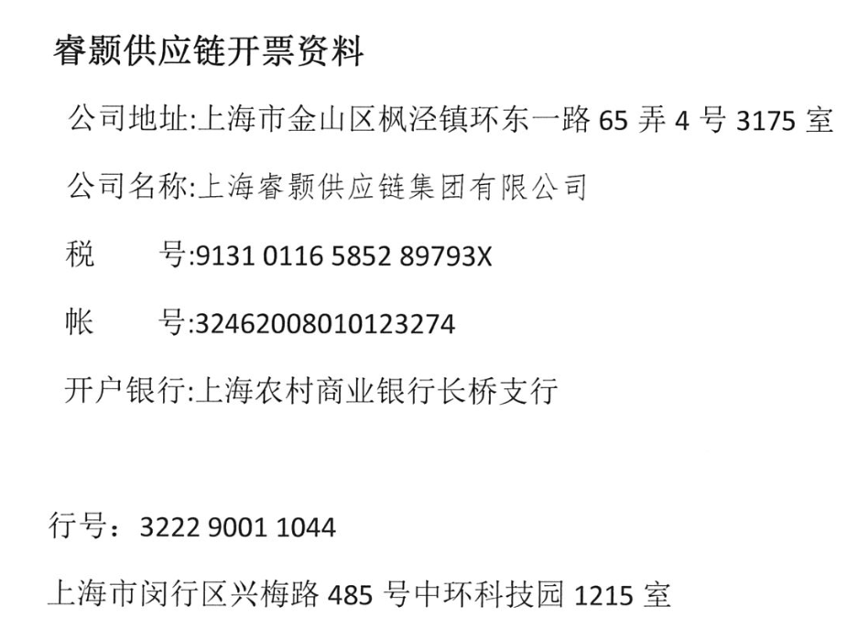
龙岩依诚对账单-Recall
客户 | 下单时间 | 客户联系人 | 单据编号 | 客户PO号 | 睿颢合同号 | 客户款号 | 使用于 | 品名 | 数量(片） | 单价(RMB) | 金额(RMB) | 备注1 | 备注2
龙岩依诚 | 2025-12-24 | Andy He | S25122099 | 21272-04 | RLYYCZH056 | 4342/047/251/01 |  | 9标RFID对折吊牌52*210mm无价格贴 ZHHTR25019 | 600 | 0.7 | 420
 |  |  |  | 21278-04 |  | 6367/047/251/01 |  | 9标RFID对折吊牌52*210mm无价格贴 ZHHTR25019 | 200 | 0.7 | 140
 |  |  |  |  |  | 6367/047/251/02 |  | 9标RFID对折吊牌52*210mm无价格贴 ZHHTR25019 | 300 | 0.7 | 210
 |  |  |  | 21279-04 |  | 4341/047/251/01 |  | 9标RFID对折吊牌52*210mm无价格贴 ZHHTR25019 | 1000 | 0.7 | 700
 |  |  |  |  |  | 4341/047/251/04 |  | 9标RFID对折吊牌52*210mm无价格贴 ZHHTR25019 | 100 | 0.7 | 70
 |  |  |  | / |  | / |  | ZHLOP25003 新版浅黄色棉蜡绳（280mm） | 2200 | 0.1 | 220
龙岩依诚 | 2026-01-19 | Andy He | S26011975 | 22500-04 | RLYYCZH057 | 4341/047/251/01 |  | 9标RFID对折吊牌52*210mm无价格贴 ZHHTR25019 | 500 | 0.7 | 350
 |  |  |  |  |  | 4341/047/251/04 |  | 9标RFID对折吊牌52*210mm无价格贴 ZHHTR25019 | 130 | 0.7 | 91
 |  |  |  | 23102-04 |  | 4341/047/251/03 |  | 9标RFID对折吊牌52*210mm无价格贴 ZHHTR25019 | 150 | 0.7 | 105
 |  |  |  | 22517-04 |  | 4342/047/251/01 |  | 9标RFID对折吊牌52*210mm无价格贴 ZHHTR25019 | 5000 | 0.7 | 3500
 |  |  |  |  |  | 4342/047/251/04 |  | 9标RFID对折吊牌52*210mm无价格贴 ZHHTR25019 | 50 | 0.7 | 35
 |  |  |  | 22520-04 |  | 6367/047/251/01 |  | 9标RFID对折吊牌52*210mm无价格贴 ZHHTR25019 | 3000 | 0.7 | 2100
 |  |  |  | / |  | / |  | ZHLOP25003 新版浅黄色棉蜡绳（280mm） | 8830 | 0.1 | 883

TOTAL |  |  |  |  |  |  |  |  | 22060 |  | 8824.00

发票通知单
编号 （发票张数） | 申请日期 | 客户 | 开票抬头 （请填写全名） | 货物或应 税劳名称（比如吊粒，吊牌等，大致写一下就可以） | 规格型号 （如果不需要注明的请写“无”） | 单位 | 数量 | 金额 （一张发票的总金额） | 备注3
1 | 2026-03-20 | 龙岩依诚 | 龙岩市依诚工艺品有限公司 | 吊牌、吊粒 | 无 | pcs | 22060 | ￥8,824.00 | FSC证书编号:BV-COC-145389 FSC声明:FSC mix70% 重量：90.35kg 订单号:21272/21278/21279/22500/23102/22517/22520

